判別シート
いきものがかり（生物係り）判別シート
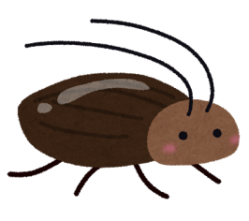
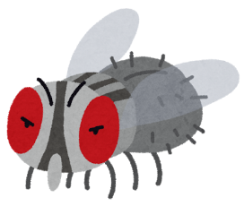
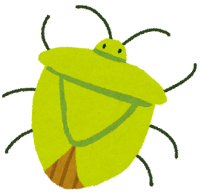
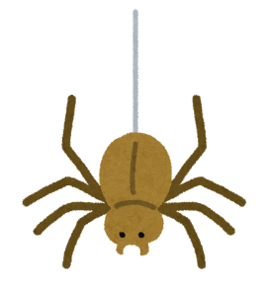

この頃、妙な雰囲気を感じていた折、突然に大きくて真っ黒な虫さんと遭遇してしまいました。
以下にある行為や行動であなたの考えに近いものを色相別に４つ選んでください☑ |  |  |  |  |  | 非表示
 | 周囲に仲間がいるのではないか、棲みついていないかなどを注意深く探る |  |  |  |  | サスペンス | FALSE
 | 小さな鳴き声や足音・羽音などに過剰に反応し、怯えることはままある |  |  |  |  | スリラー | FALSE
 | 気配を感じたら、自分の気配を消す様にして隅々まで様子を見ている |  |  |  |  | コメディ | FALSE
 | 何が起きてるかの証拠集めに奔走し、確かな事実を突き止めていく |  |  |  |  | ミステリー | FALSE
 | 突然の出現に驚きはするが、いったい何者なのを睨み付けながら考える |  |  |  |  | サスペンス | FALSE
 | とにかく悲鳴をあげて大騒ぎをし、周囲を巻き込みながら大捕物をする |  |  |  |  | スリラー | FALSE
 | 只々茫然と立ち尽くし、これから何が起こるかを注意深く見守る |  |  |  |  | コメディ | FALSE
 | 沈着冷静に動きを観察し、自分や家族に害のない方法で反撃する |  |  |  |  | ミステリー | FALSE
 | これは自分に対しどんな害が及ぶか、如何に排除出来るかと思案する |  |  |  |  | サスペンス | FALSE
 | 何かがいるという気配は気のせいであり、間違いであって欲しいと祈る |  |  |  |  | スリラー | FALSE
 | 目の前から過ぎ去る様子を静かに観察し、どうすれば良いのかを巡らせる |  |  |  |  | コメディ | FALSE
 | これからの動きを先読みし、どうすればこの万台が解決するかを考える |  |  |  |  | ミステリー | FALSE
 | 出来得る限りの手段や方法を巡らせ、攻撃を与える方法を獲る |  |  |  |  | サスペンス | FALSE
 | 目の前から消えるまで、我を忘れるぐらい大声や奇声を浴びせる |  |  |  |  | スリラー | FALSE
 | 音や風などそれに触らない方法で追い払い、目の前から消し去る |  |  |  |  | コメディ | FALSE
 | 紙で掬ったり容器で捕獲するなど、とにかく追い出し方法に手を尽くす |  |  |  |  | ミステリー | FALSE
※あなたの衛生害虫に対するタイプは以下になりますが、該当率が同率の場合は選択した文を一つ選び直しをしてみましょう！ |  |  |  |  |  |  | ４つの行動 | ストレスピーク時の特徴 | ストレス回避のスキル
タイプ |  | サスペンス | スリラー | コメディ | ミステリー |  | タイプ |  | （愛相笠理論） | 解説
該当率 |  | ー | ー | ー | ー |  | サスペンス | 睨見 | 硬直⇒凝視⇒悲鳴 | このタイプの特徴は人の領域に虫などが入ってくるのは許せない信条があります。ただ、研究意欲は高く、間違いをしない長所から環境共生を学びましょう。
《解 説》 あなたは |  | ー | タイプの傾向が強く表れています。この結果は良いとか悪い |  |  |  | スリラー | 悲鳴 | 凝視⇒硬直⇒睨見 | このタイプの特徴は虫の種類や種別には全く興味を示さない信条があります。ただ、近寄りも近付けも無く被害に遭わない長所から環境共生を学びましょう。
の評価ではなく、自然界に対しての成り行きを表現しています。以下にその解説を記載しています。
 |  |  |  |  |  |  | コメディ | 硬直 | 睨見⇒悲鳴⇒凝視 | このタイプの特徴は虫如きの攻撃など何も動ずる必要などない信条があります。ただ、観察力に長け、直観力に優れた長所だけでなく環境共生も学びましょう。
ストレスピーク 時の特長 |  | ー | ストレス回避 のスキル | ー |  |  | ミステリー | 凝視 | 悲鳴⇒睨見⇒硬直 | このタイプの特徴は虫に対し用心を重ねればならない信条があります。ただ、過度の用心が悪影響を呼び込むことがない様に正しい環境共生を学びましょう
《解 説》人はストレスピークに陥ると、様々な行為や行動でその状態を表現します。先ずは自身がどのタイプで、どんなストレス表現をするのかを知ります。そしてそのストレス軽減には、先ず自分自身とは真逆に位置するタイプのストレス時の特徴を真似るのが効果的です。その次にはストレスピーク時の４つの行動タイプ表での左隣りの特徴から右隣りの特徴を真似ていくと良いでしょう。
《企画・監修》ＮＰＯ法人日本健康住宅協会・研究委員会・防虫部会

